工作表1
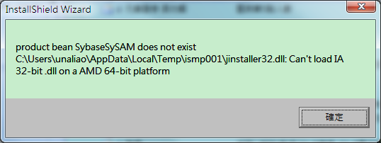
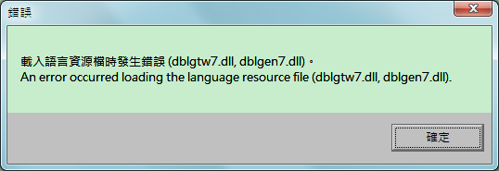
分公司名稱或部門 | 內部人員姓名 | 內部人員帳號 | 交易日期 | 交易別 | 下單方式 | 證券名稱 | 證券代號 | 委託時間 | 委託股數 | 委託價格 | 成交時間 | 成交股數 | 成交金額 | 下單IP或語音號碼 | 營業員

 |  |  |  |  |  | C1-5-106年-員工交易明細

